NOTAS CENTRAL 16 al 21 Oct
 | SALIDAS OBRADOR CENTRAL |  |  |  |  | P R O D U C C I O N 16- al 21-Oct-2023
 | FECHA | NOTA FISICA | # SISTEMA | IMPORTE |  | NOTA | FECHA | SUCURSAL | IMPORTE
1 | 16-Oct-23 | 229 M | M-229 | $45,282.80 |  | 16 | 17/10/2023 | (2)OBRADOR | $4,293.30
2 | 16-Oct-23 | 230 M | M-230 | $3,418.20 |  | 19 | 18/10/2023 | (2)OBRADOR | $4,536.00
3 | 16-Oct-23 | 231 M | M-232 | $7,277.00 |  | 20 | 18/10/2023 | (2)OBRADOR | $14,645.00
4 | 16-Oct-23 | 232 M | M-233 | $- |  | 26 | 18/10/2023 | (2)OBRADOR | $2,139.00
5 | 16-Oct-23 | 233 M | M-231 | $21,226.80 |  | 190 | 18/10/2023 | (2)OBRADOR | $6,365.00
6 | 16-Oct-23 | 234 M | M-236 | $149,593.20 |  | 189 | 19/10/2023 | (2)OBRADOR | $2,691.00
7 | 16-Oct-23 | 235 M | M-235 | $78,056.48 |  | 194 | 19/10/2023 | (2)OBRADOR | $6,063.40
8 | 16-Oct-23 | 236 M | M-234 | $2,783.00 |  | 195 | 19/10/2023 | (2)OBRADOR | $3,842.00
9 | 17-Oct-23 | 237 M | M-237 | $36,830.00 |  | 196 | 19/10/2023 | (2)OBRADOR | $70,525.00
10 | 17-Oct-23 | 238 M | M-238 | $79,232.40 |  | 198 | 19/10/2023 | (2)OBRADOR | $6,720.00
11 | 17-Oct-23 | 239 M | M-239 | $4,140.00 |  | 200 | 19/10/2023 | (2)OBRADOR | $1,501.00
12 | 17-Oct-23 | 240 M | M-240 | $6,612.00 |  | 202 | 19/10/2023 | (2)OBRADOR | $2,943.60
13 | 17-Oct-23 | 241 M | M-241 | $600.00 |  | 207 | 20/10/2023 | (2)OBRADOR | $67,424.00
14 | 17-Oct-23 | 242 M | M-242 | $136.32 |  | 209 | 20/10/2023 | (2)OBRADOR | $13,800.00
15 | 17-Oct-23 | 243 M | M-243 | $48,332.60 |  | 210 | 20/10/2023 | (2)OBRADOR | $90,000.00
16 | 17-Oct-23 | 244 M | M-244 | $660.00 |  | 212 | 20/10/2023 | (2)OBRADOR | $35,952.00
17 | 17-Oct-23 | 245 M | M-245 | $8,616.00 |  | 214 | 20/10/2023 | (2)OBRADOR | $37,139.20
18 | 18-Oct-23 | 246 M | M-246 | $5,686.80 |  | 216 | 20/10/2023 | (2)OBRADOR | $34,759.20
19 | 18-Oct-23 | 247 M | M-247 | $33,583.40 |  | 217 | 20/10/2023 | (2)OBRADOR | $2,960.00
20 | 18-Oct-23 | 248 M | M-248 | $25,746.90 |  | 222 | 20/10/2023 | (2)OBRADOR | $13,956.00
21 | 18-Oct-23 | 249 M | M-249 | $8,921.60 |  | 223 | 20/10/2023 | (2)OBRADOR | $38,640.00
22 | 19-Oct-23 | 250 M | M-250 | $61,442.36 |  | 230 | 21/10/2023 | (2)OBRADOR | $28,201.60
23 | 19-Oct-23 | 251 M | M-251 | $15,890.60 |  | 232 | 21/10/2023 | (2)OBRADOR | $6,568.24
24 | 19-Oct-23 | 252 M | M-252 | $139,218.40 |  | 235 | 21/10/2023 | (2)OBRADOR | $43,581.60
25 | 19-Oct-23 | 253 M | M-253 | $50,607.12 |  | 236 | 21/10/2023 | (2)OBRADOR | $56,403.20
26 | 19-Oct-23 | 254 M | M-254 | $1,098.90 |  | 238 | 21/10/2023 | (2)OBRADOR | $12,908.00
27 | 19-Oct-23 | 255 M | M-255 | $14,898.40 |  |  |  |  | $-
28 | 20-Oct-23 | 256 M | M-256 | $60,156.80 |  |  |  |  | $-
29 | 20-Oct-23 | 257 M | M-258 | $- |  |  |  | T O T A L | $608,557.34
30 | 20-Oct-23 | 258 M | M-257 | $6,380.40
31 | 20-Oct-23 | 259 M | M-260 | $32,379.20
32 | 20-Oct-23 | 260 M | M-261 | $40,231.52
33 | 20-Oct-23 | 261 M |  | $-
34 | 20-Oct-23 | 262 M | M-262 | $139,881.26 |  |  |  | DIFERENCIA QUE PAGARA CENTRAL | $1,037,858.16
35 | 21-Oct-23 | 263 M | M-263 | $50,029.40
36 | 21-Oct-23 | 264 M | M-265 | $132,575.82
37 | 21-Oct-23 | 265 M | M-264 | $2,100.60
38 | 21-Oct-23 | 266 M | M-266 | $82,278.96 | # 8424 | 10-Nov-23 | $220,000.00 | SEMANA DEL 16-21 OCTUBRE
39 | 21-Oct-23 | 267 M | M-268 | $92,378.50 | # 8421 | 10-Nov-23 | $25,000.00
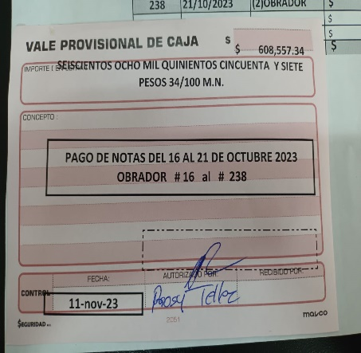
40 | 21-Oct-23 | 268 M | M-269 | $26,978.00 | # 8420 | 10-Nov-23 | $94,000.00
41 | 21-Oct-23 | 269 M | M-271 | $119,417.36 | # 8423 | 10-Nov-23 | $170,000.00 | PAGADO
42 | 21-Oct-23 | 270 M | M-270 | $- | # 8422 | 10-Nov-23 | $180,000.00
43 | 21-Oct-23 | 271 M | M-272 | $11,736.40 | # 12762015 | 10-Nov-23 | $60,000.00
 |  |  |  |  | # 12762016 | 10-Nov-23 | $98,858.00
 |  | TOTAL |  | $1,646,415.50 | # 12762012 | 10-Nov-23 | $190,000.00
 |  |  |  |  |  | PAGOS | $1,037,858.00

OBRADOR & CENTRAL 23-28-Oct
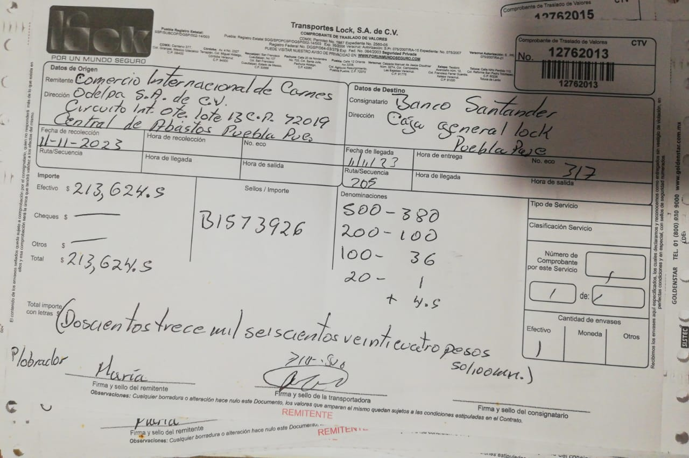
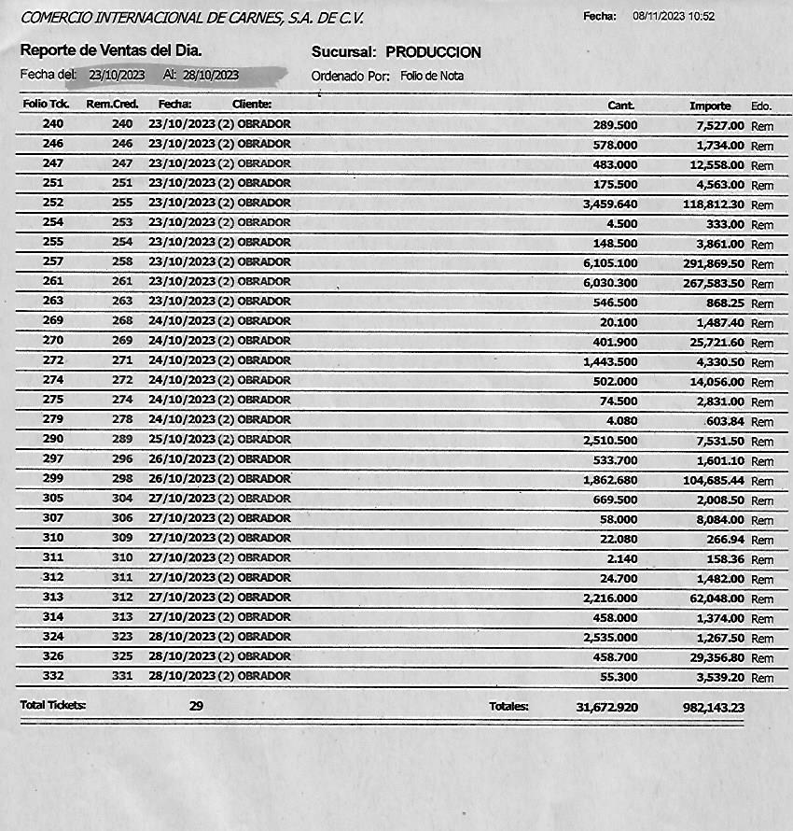
 | SALIDAS OBRADOR CENTRAL
 | FECHA | NOTA FISICA | # SISTEMA | IMPORTE
1 | 23-Oct-23 | 0272 M | M-273 | $22,751.10
2 | 23-Oct-23 | 0273 M | M-274 | $70,164.84
3 | 23-Oct-23 | 0274 M | M-275 | $20,764.40
4 | 23-Oct-23 | 275 M | M-276 | $18,512.50
5 | 23-Oct-23 | 276 M | M-277 | $5,100.80
6 | 21-Oct-23 | 277 M | M-267 | $6,076.20
7 | 23-Oct-23 | 278 M | M-278 | $2,436.00
8 | 23-Oct-23 | 279 M | M-279 | $9,656.00
9 | 23-Oct-23 | 280 M | M-280 | $48,937.40
10 | 24-Oct-23 | 281 M | M-281 | $67,869.60
11 | 24-Oct-23 | 282 M | M-282 | $15,440.00
12 | 24-Oct-23 | 283 M | M-284 | $26,845.20
13 | 24-Oct-23 | 284 M | M-285 | $606.00
14 | 25-Oct-23 | 285 M | M-287 | $55,687.50
15 | 25-Oct-23 | 286 M | M-288 | $10,019.60
16 | 25-Oct-23 | 287 M | M-289 | $134,020.36
17 | 25-Oct-23 | 288 M | M-290 | $6,188.00
18 | 24-Oct-23 | 289 M | M-289 | $-
19 | 25-Oct-23 | 290 M | M-290 | $-
20 | 26-Oct-23 | 291 M | M-291 | $124,407.50
21 | 26-Oct-23 | 292 M | M-292 | $10,456.44
22 | 26-Oct-23 | 293 M | M-293 | $345.00
23 | 26-Oct-23 | 294 M | M-294 | $45,834.70
24 | 26-Oct-23 | 295 M | M-296 | $7,125.00
25 | 26-Oct-23 | 296 M | M-295 | $55,137.90
26 | 27-Oct-23 | 297 M | M-297 | $37,652.40
27 | 27-Oct-23 | 298 M | M-298 | $48,202.54
28 | 27-Oct-23 | 299 M | M-299 | $5,609.20
29 | 27-Oct-23 | 300 M | M-300 | $43,436.80
30 | 28-Oct-23 | 301 M | M-301 | $199,527.80
31 | 28-Oct-23 | 302 M | M-302 | $29,534.10
32 | 28-Oct-23 | 303 M | M-303 | $1,734.40
33 | 28-Oct-23 | 304 M | M-304 | $17,967.20
34 | 28-Oct-23 | 305 M | M-305 | $640.00
35 | 28-Oct-23 | 306 M | M-306 | $7,296.00
36 | 28-Oct-23 | 307 M | M-307 | $17,830.30
37 | 28-Oct-23 | 308 M | M-308 | $1,211.40
38 | 28-Oct-23 | 309 M | M-309 | $20,743.60

 |  | TOTAL |  | $1,195,767.78

 |  |  |  | SEMANA DEL 23-28 OCTUBRE | DIFERENCIA QUE PAGARA CENTRAL | $213,624.55

OBRADOR & CENTRAL 30-04-Nov
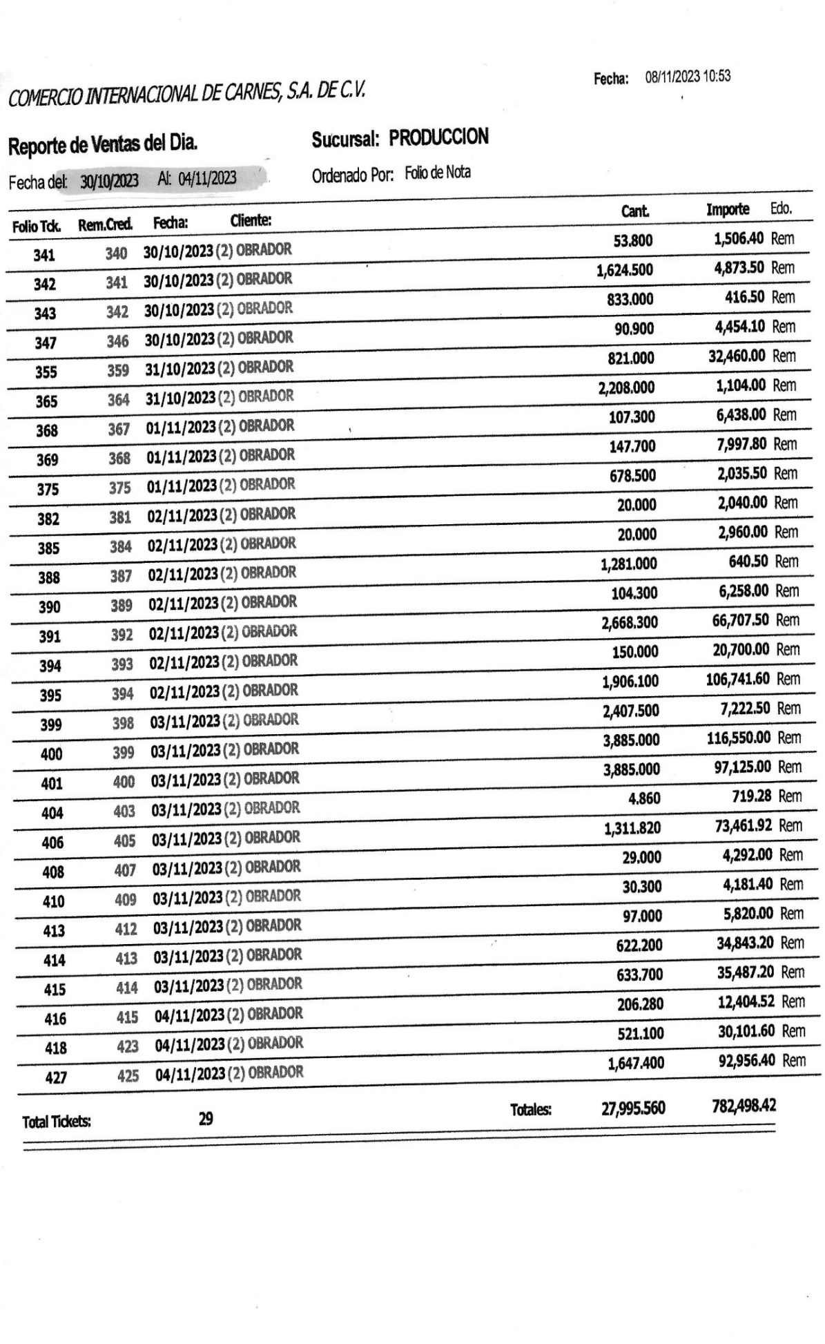
 | SALIDAS OBRADOR CENTRAL
 | FECHA | NOTA FISICA | # SISTEMA | IMPORTE
1 | 30-Oct-23 | 0310 M | M-310 | $33,725.30
2 | 30-Oct-23 | 0311 M | M-311 | $103,996.16
3 | 30-Oct-23 | 0312 M | M-312 | $24,177.00
4 | 31-Oct-23 | 313 M | M-313 | $55,618.56
5 | 31-Oct-23 | 314 M | M-314 | $108,098.90
6 | 31-Oct-23 | 315 M | M-315 | $15,515.00
7 | 31-Oct-23 | 316 M | M-316 | $17,370.60
8 | 31-Oct-23 | 317 M | M-317 | $11,387.20
9 | 31-Oct-23 | 318 M | M-318 | $7,097.00
10 | 1-Nov-23 | 319 M | M-319 | $46,395.20
11 | 1-Nov-23 | 320 M | M-320 | $1,867.60
12 | 1-Nov-23 | 321 M | M-321 | $141,032.62
13 | 1-Nov-23 | 322 M | M-322 | $2,000.00
14 | 2-Nov-23 | 323 M | M-323 | $79,415.02
15 | 2-Nov-23 | 324 M | M-325 | $72,876.50
16 | 3-Nov-23 | 325 M | M-326 | $129,722.20
17 | 2-Nov-23 | 326 M | M-324 | $64,064.00
18 | 3-Nov-23 | 327 M | M-327 | $173,767.00
19 | 3-Nov-23 | 328 M | M-328 | $79,922.80
20 | 3-Nov-23 | 329 M | M-329 | $18,180.00
21 | 3-Nov-23 | 330 M | M-330 | $11,479.00
22 | 4-Nov-23 | 331 M | M-331 | $55,286.60
23 | 4-Nov-23 | 332 M | M-332 | $112,312.00
24 | 4-Nov-23 | 333 M | M- | $11,050.70
25 | 4-Nov-23 | 334 M | M-334 | $59,975.60
26 | 4-Nov-23 | 335 M | M-335 | $56,109.90
27 | 4-Nov-23 | 336 M | M-336 | $8,075.00
 |  |  |  | $-
 |  | TOTAL |  | $1,500,517.46

 | DIFERENCIA QUE PAGARA CENTRAL |  | $718,019.04

 |  |  | SEMANA DEL 30-04-Nov-23
 |  |  |  |  | 13-Nov-23 | $235,000.00
 |  |  |  |  | 13-Nov-23 | $100,000.00
 |  |  |  |  | 13-Nov-23 | $140,000.00
 |  |  |  |  | 14-Nov-23 | $243,020.00
 |  |  |  |  |  | $-
 |  |  |  |  |  | $718,020.00

